关系图
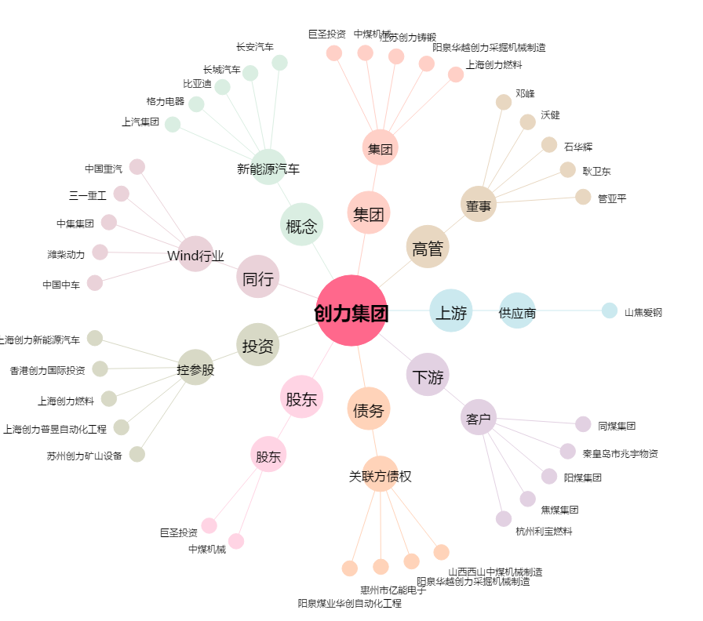
创力集团[603012.SH] - 关系概览图

